完成任务
日期 | 任务名称 | 任务描述 | 解决方案
2014.11.26
 | 品名添加规格型号 | 型号还没有添加
 | 把已有的大类，小类按照新规则自动转换
 | 订单录入的地方修改
 | 条码规则修改
 | 品名管理中：添加型号，添加品牌
 | 型号 50个字符长度
 | 小类变4位，品名变8位：别忘记界面上的限制的修改 |  | alter table EMS_EQUIPMENTSUBTYPE modify id VARCHAR2(4 CHAR); alter table EMS_EQUIPMENT modify subtype_id VARCHAR2(4 CHAR); alter table ems_order modify subtype_id VARCHAR2(4 CHAR); alter table ems_barcode_maxnum modify subtype_id VARCHAR2(4 CHAR); alter table ems_equipmentprod modify parent_id VARCHAR2(4 CHAR); alter table ems_equipmentprod modify id VARCHAR2(6 CHAR); alter table EMS_EQUIPMENT modify prod_id VARCHAR2(6 CHAR); alter table ems_order modify prod_id VARCHAR2(6 CHAR); alter table ems_barcode_maxnum modify prod_id VARCHAR2(6 CHAR);
 | 杆位添加信息 |  | 添加编号、点位分类、摄像机类型、分辨率、立杆类型、机箱类型参数 （完成）把“杆位”改成叫 “点位”？完成 （完成）点位分类的分类信息是哪些,有哪些分类？不要了 （完成）摄像机类型的分辨率信息哪里来的？规格中来 （完成）同个点位出现多种摄像机怎么显示？以列表的形式进行展示
2014.11.30
 | 在建仓库修改BuildInvntoryReportApp.jsp
 | 备品备件仓库SparepartInventoryReportApp.jsp
 | 增加备品备件仓库月报表实时计算
 | 增加备品备件仓库日报表实时计算
 | 增加在建仓库月报表实时计算
 | 增加在建仓库日报表实时计算
2014.12.01
 | 设备信息里型号设置改成非必填
 | 本来施工类是没有型号只有规格的，原来是打算把施工类的规格放在型号里，所以让你把型号设置为50个字符
2014.12.03
 | 订单录入价格修改
 | 修复修改数目时，价格不会变的问题
 | 订单录入增加大类的选择，和规格
 | 品名选择，增加规格和型号
 | 在规格的地方，鼠标放上去会有提示
 | 条码导出增加规格和提示
 | 新设备入库添加规格和提示
 | 如果记录查询增加规格和提示
 | 库存查询增加规格和提示
 | 领用增加规格和提示
 | 领用返回增加规格和提示
 | 领用记录查询
2014.12.04
 | 添加杆位编号
 | 片区管理添加杆位标号
 | 调拨出库增加规格
 | 调拨单查询添加规格
 | 调拨入库增加规格
 | 生成维修单添加规格
2014.12.05
 | 点位按编号排序 |  | create table EMS.EMS_POLE_bak as select * from EMS.EMS_POLE update EMS.EMS_POLE set code=null; alter table EMS.EMS_POLE modify code number(10); update EMS.EMS_POLE a set a.code=(select code from EMS.EMS_POLE_bak b where a.id=b.id)
2014.12.09
 | 拥有的设备 布局变更
 | 片区管理中增加状态信息
 | 增加点位安装时间
 | 片区管理-增加点位设备信息excel导出
 | 客户管理-增加点位设备信息excel导出
2014.12.17
 | 维修人id修复
2014.12.29
 | 维修单中增加品名和型号
 | 维修单新增，添加了 品名_id, 已经测试是否会新增
 | 写一个为当前所有的维修单增加prod_id的update语句
 | 所有维修单相关的地方都加上品名和型号
 | 序号问题
2015.01.11
 | 移动端持有设备信息查看修改 |  | 手持设备查看当前持有设备的时候，设备过多，进行分页显示，并且按大小类进行划分。
 | 当点击 品名后就进行该品名下拥有的所有设备信息：
 | 取消杆位管理导出时作业单位信息 |  | 导出点位信息的时候，不导出作业单位信息，这样就可把没有分配给片区的点位也导出来，
2015.01.23
 | 添个点位编号
 | 手机端添加点位编号和搜索点位功能
 | 解决安装时扫描慢问题
 | 库存情况修改成上下级模式
 | 首次获取服务器版本失败问题
2015.01.28
 | 搜索记录优化
2015.02.02
 | 检查的问题
 | 手机端里面的任务数量和电脑端的不一致 | 手机端里面的任务数量和电脑端的不一致，有缺少，可能和第一个问题有关系 下拉 任务列表，会自动加载没有显示的任务，不需要调整。
 | 任务下发添加点位编号 | 任务下发添加点位编号
 | 任务下拉添加提示 | 任务下拉加载的时候增加＂正在查询．．．＂的提示，当网速慢的时候，提醒操作者，正在查询。
 | 扫描成功或失败给出提示 | 当手机去扫描的时候，成功或失败给出一个提示
 | 未发送任务查询 添加 |  | 在任务下发中添加一个查询条件， 添加一个下拉框 可选"未发送任务"，选择了查询，就把所有没有发送过任务的 点位全给过滤出来
 | 任务查询管理修改 |  | 添加任务类型的查询条件 和按点位编号进行查询的功能，放到和点位名称 那个查询条件那里一起。
 | 移动端升级任务发布 |  | 生成新的apk，并修改升级信息： 1:解决任务重复问题 2:任务下拉时，增加人性化提示 3:扫描成功或失败时增加提示
2015.03.30
 | 解决报废保存失败问题
2015.04.11
 | 任务整体布局修改 |  | 根据具体的业务情况，把任务从按进度状况划分，变成按任务类型进行划分。并且通过点击右上角的按钮弹出二级菜单，再进行任务进度状况的划分，同时进行刷新功能。
 | 默认20条修改 |  | 为了获取更大的兼容性，现在取消自动获取，改成使用手工点击获取未显示的内容：
 | 添加提交确认信息
 | 添加排序功能 |  | 长按 长按任务列表，会弹出排序的选项：
 | 修改刷新功能 |  | 刷新功能本来就存在，由于整体页面修改，现在改为点击各个状态就可以进行刷新。 默认的状态是”当前”
 | 任务信息中添加杆位编号
 | 搜索任务中，进行分页处理 |  | 在搜索任务的时候，添加了“获取更多”的按钮，对任务进行了分页处理，每次查询获取20个任务。
 | 各类故障原因等信息 |  | 请在后台管理中进行添加：
2015.04.20
 | 添加作业明细表及导出
 | 增加每天未修复点位的明细表
 | 设备维修明细及导出
 | 设备报废明细及导出
 | 原有<报表>中，增加<仓库资产情况情况>表的EXCEL报表导出
 | 增加已完成（自修）的维修单明细和已完成（外修）维修单明细
 | 坏件入库，维修，返库流程 |  | 这个流程本来就已经存在。1就是坏件出库 2:就是维修中心坏件入库 3:就是修复后中心出库 4:就是仓库收件的过程
2014.05.05
 | 数据清空操作
 | 设备类型添加宽度调整
 | 订单录入清空
 | 录入订单时就可以修改订单信息 |  | 点击后，直接在上面显示，并可以修改
 | 订单信息添加修改 |  | 那个订单修改的问题，方案是： 给出一个订单状态，比如在输入订单并保存后，在条码导出时是看不到订单的，也就是说不能进行条码导出，这个时候订单是可以任意修改的，只有当订单确认(按一个按钮进行确认，表示这个订单已经没有问题了)，这个时候才可以根据订单生成条码，而且这个时候订单是再也不能进行修改了 就是说 还在“编辑” 状态，只有点确定后，才变成“完成”状态
 | 订单保存后经办人变成乱码
 | 右键关闭失效 |  | 关闭这个功能
 | 添加单位
 | 改成宁波市东望
 | 添加项目维护的功能 |  | 和供应商一样增加一个项目维护的功能，同时在订单录入的地方加入项目名称。 而且这个是必须输入的。而且项目也会很多。 而且当这个项目被引用过后，即使强制删除也删除不了
 | 条码打印-添加订单号过滤功能 |  | 只要输入两个以上字符，就会自动进行查询了，不用全输
 | 订单数据结构修改 |  | 条码导出和入库都要修改 同时添加 订单主单的修改功能 条码导出等一列功能修改
 | 订单录入中增加项目信息
 | 建立测试库 |  | 建一个测试库，让公司人员随便玩 (完成)客户信息添加分类(区) 区→派出所---》点位
 | 片区管理-点位信息添加派出所分类
 | 订单查询中增加查询条件 |  | 增加订单号，项目名称，供应商查询
2015.05.26
 | 修改项目选择类型
 | 品名里添加描述字段 |  | 在看已经输入的信息中，发现输入的数据有问题，在型号中输入了“国内标配(样品)”等数据
 | 商品类型扁平化处理
 | 品名中增加套件 |  | 4.1后台数据结构调整 4.2设备类型修改 4.3条码导出修改 4.4条码生成修改
 | 条码导出增加单位
 | 订单录入取消品名和规格的必须输入限制
2015-05-26
 | 修改项目选择类型
 | 品名里添加描述字段 | 在看已经输入的信息中，发现输入的数据有问题，在型号中输入了“国内标配(样品)”等数据
 | 商品类型扁平化处理
 | 品名中增加套件 | 基础性改动，改动巨大
 | 4.1后台数据结构调整 |  | create table ems_equipmentprod_0522 as select * from ems_equipmentprod; update ems_equipmentprod set subtype_id=parent_id; update ems_equipmentprod set parent_id=null; update ems_equipmentprod set type='DJ'; alter table ems_equipmentprod drop column type_parent_id; alter table ems_equipmentprod drop column levl; alter table ems_equipmenttype drop column levl; alter table ems_equipmentsubtype drop column levl; alter table EMS_EQUIPMENTPROD modify id VARCHAR2(12 CHAR); alter table EMS_EQUIPMENTPROD modify parent_id VARCHAR2(12 CHAR); alter table EMS_EQUIPMENTPROD drop constraint EMS_EQUIPMENTPROD_FK; alter table EMS_EQUIPMENTPROD add constraint EMS_EQUIPMENTPROD_FK foreign key (PARENT_ID) references ems_equipmentprod (ID);
 | 4.2设备类型修改
 | 4.3条码导出修改
 | 4.4条码生成修改 | 在导之前先删掉，这个范围内的条码，然后再插入，这样就不怕他重复导了 | create table ems_barcode_0526 as select * from ems_barcode; delete ems_barcode; delete ems_barcode_maxnum; alter table ems_barcode drop column seqNum; alter table EMS_BARCODE_MAXNUM modify prod_id VARCHAR2(12 CHAR);
 | 条码导出增加单位
 | 订单录入取消品名和规格的必须输入限制
2015.06.07
 | 在同个订单里 同个订单供应商是一致的，供应商移到订单里面 |  | create table ems_order_0604 as select * from ems_order; create table ems_orderlist_0604 as select * from ems_orderlist; update ems_order a set supplier_id=(select distinct supplier_id from ems_orderlist b where a.id=b.order_id); alter table ems_orderlist drop column supplier_id;
 | 拆分套件的时候，品牌自动选择和上级一样
 | 新增领用类型管理
 | 领用添加领用类型
 | 领用记录查询修改，添加领用类型
 | 领用记录查询修改为领用查询
 | 领用返回修改
 | 修改领用返回为返库
 | 返库包含坏件返库和好件返库 | 如果是坏件，就通过勾选是坏件来解决，
 | 订单历史查询，分页数据有问题，不能正常分页
 | 新增返库查询
 | 品牌，供应商，项目等修改成按关键字搜索
 | 设备类型添加质保年份，是数字，也有可能不是整年的 | 那 在品名里 给你添加一个 默认质保时间长度，在订单录入的时候，默认会使用这个质保长度，如果这个订单要增加质保长度的话，就自己修改这个订单的质保长度？质保以月为单位
 | 订单录入的时候也增加质保
 | 新增坏件查询功能
 | 新增坏件一笔生成维修单功能

2015.6.13
 | 移动端任务"保存"，“提交”功能修改保存模式 | 当任务扫描的时候，就自动添加到任务明细数据中。删除就马上删除，就是把一次性保存，变成了刷一下就保存 | 为了后续数据的同步更加不容易出错，比如任务的退回，修改，重新退回等等。
 | 订单查询增加加按状态查询的条件
 | 清空Equipment中的store_id,pole_id等信息。 新设备入库修改 领用修改 返库 修改 调拨入库修改 设备库存和查看工作单元库存修改 查看杆位上的设备数量修改
 | 领用也添加项目
 | 领用查询添加项目信息
 | 设备类型的小类代码bug解决
 | 条码导出增加按项目查询
 | 领用查询增加按项目查询
 | 新增设备借用功能
 | 新增借用单查询，可查未归还的借用单
 | 新增借用返还 | 就是借用的设备返回，其他设备返回到“其他返库”,在返回的时候增加判断，如果该设备是借用设备，就不准返回，让他到借用返回中进行返回。 在借用返还的时候，发现这个设备是领用出去的，也报错。 在返回的时候只要选择选择仓库，作业单位就行了，然后扫描就可以了
2015.6.24
 | 领用类型是针对每一个设备来说的，一次领用可以有多种领用类型 |  | alter table EMS_INSTALLOUT drop column installouttype_id;
 | 提供选择是什么领用类型
 | 增加调拨方向是借还是还，万一填错了，还可以修改
 | 增加调拨单类型时 借用还是领用，在调拨单查询中进行修改，默认调拨单都是借的
 | 增加返库类型自动判断
 | 自动判断是领用后用不完返库，还是点位上拆下来的返库
 | 新增订单历史查询(仓库)功能
 | 仓库月报和日报指标调研和统计，统一仓库模型
 | 取消任务确认和回退功能 | 取消任务确认和回退功能，降低复杂度，通过重发任务解决这个问题
 | 移动端取消“确认中”的模块
 | 加上取消杆位的功能
 | 添加订单“强制回收”功能 |  | 那我增加一个功能 ，订单查询里面加一个“强制回收”功能，当货物和订单不一致时，仓库和商务肯定会有一个人对人的沟通过程，这个时候会确定，是什么原因导致订单和货物不一致，如果是因为停产的原因，那商务就点击"强制回收"功能，该订单变成不可打印条码的状态，然后商务进行订单修改，减少原型号的数量，添加新的型号的设备。并且添加“回收原因”的填写，包括填写人，填写原因，填写时间，修改内容等
 | 品名增加按型号查询功能
 | 片区管理查询客户的时候添加必须先选区的限制
2015.06.28
 | 入库记录查询，操作人为id，修改为名称
 | 条码导出的时候，文件名称带上订单号,减少出错的机会
 | 移动端点删除提示设备已入库，无法删除。原因是判断条件问题。需要测试.
 | 除了维修任务外，其他任务都取消保存按钮
 | 新品入库的时候添加提示，如果设备已经入过库了的话
 | 借用变领用，当设备被安装在点位上的时候
 | 领用变借用功能,当设备被返回来的时候
 | 仓库增加调拨类型
 | 片区管理添加查询提示
 | 增加移动端添加测试库切换功能
 | 建立设备生命周期完整记录
 | 记录新品入库，领用，借用，调拨，维修，报废等等生命周期流程
 | 订单号特殊符号\问题解决
 | 该特殊符号的excel导出，同时增加导出文件使用订单号进行区分
 | 解决移动端删除条码的兼容性问题
 | 将移动端的保存按钮取消，以返回按钮替代。
2015.07.01
 | 增加领用单打印功能
 | 领用成功后，弹出是否打印提示,选“是”进行打印
 | 领用单查询中可以打印领用单
 | 增加借用单打印功能
 | 借用成功后，弹出是否打印提示,选“是”进行打印
 | 借用单查询中可以打印领用单
 | 修正维修任务原因模板选择的兼容性问题
 | 添加维护组安装时设备部属于这个维护组时的提示
 | 仓库增加调拨单类型转换功能
 | 调拨单只能整张整张的转换为借用单或领用单
 | 只有在途和未归还状态的调拨单才可以转
 | 仓库增加调拨归还功能
 | 输入借用的调拨单的单号，并且进行设备品名的判断，如果不是同个品名，是不能归还的
 | 可以分多次进行归还，在明细表里记录归还单的单号，在归还单里也记录借用单的单号
 | 如果调拨单已经全部归还了，那就不能再归还了，超过了就给出提示
 | 如果调拨单还没有完全接收，就进行归还，也会给出提示不能归还。
 | 修正调拨入库 选择变成checkbox选择
 | 添加入库状态字段
 | 增加调拨单类型
 | 调拨单查询也添加入库状态
 | 当对借用调拨单进行归还时，可分多次归还
2015.07.07
 | 领用出去然后返回的时候，没有在里面弄返回时间
 | 领用和借用打印的单据里，增加品牌一列
 | 领用类型添加二级分录(已确定，分2级)
 | 领用添加"保存打印"按钮
 | 领用添加编辑状态
 | 借用添加"保存打印"按钮
 | 借用添加编辑状态
 | 修正点位导出功能
 | 修正由于型号修改导致的订单型号和修改后型号不一致的问题，以最后修改的型号为准
 | 增加当设备入库后，型号不能修改的功能。
 | 新品入库增加扫描顺序的功能，这样我哪个漏扫了一看就知道
 | 新品入库修改序号乱掉的问题
2015.07.15
 | 故障原因和故障类型修改成上下级的关系
 | 移动端的故障原因和故障类型修改(移动端有更新)
 | 点位添加点位类型
 | 光纤基础数据调整(重大调整)
 | 设备类型品名的规则修改
 | 备品备件仓库日报开发
 | 在建仓库日报开发
 | 备品备件月报开发
 | 在建仓库月报开发
2015.7.20
 | 调拨入库增加项目选择。
 | 维修任务bug修复
 | 增加任务确认退回功能，添加任务的确认和回退功能
 | 移动端增加强制故障原因选择功能
 | 增加了 设备锁定功能，就是当设备扫描后，这个设备就锁定了，其他任务是不能再进行扫描的，直到任务完成或者从任务的设备清单里面删除这个设备
 | 增加点位所属项目功能
 | 点位项目数据初始化
 | 领用借用的时候修改
 | 维修和拆回的时候修改
 | 坏件入库的时候修改
 | 备品备件仓库日报表开发，月报表开发
 | 增加导出当日日报功能
 | 增加导出指定日期的日报报功能
 | 增加每晚11点定时计算日报数据功能
 | 月报
 | 增加仓库查询条件，可以全选，也可以任意选
 | 增加时间范围任意选择查询条件
 | 当整行或整列都没有数据的时候，就隐藏该行或该列
 | 注意领用单有编辑状态，不能保存
 | 日报
 | 增加仓库查询条件，可以全选，也可以任意选
 | 增加时间范围任意选择查询条件
 | 相当于新增一张报表
 | 当整行或整列都没有数据的时候，就隐藏该行或该列
 | 增加日报任意某一天数据查询，出来的数据只有当天的数据，其他的列都没有
 | 在建仓库和备品备件仓库报表和计算公式都进行统一，两者变成一样的
 | 新品入库查询中 入库明细取消分组，添加序号
 | 新品入库，领用，借用，调拨，维修出库变成第一行插入
 | 新品入库，领用，借用，调拨，维修出库添加当前入库的记录总数
 | 在新品入库，领用，借用，调拨，维修出库点出库或入库按钮的时候，弹出提示，本次入库或出库的数量是多少。
 | 领用类型二级默认内容是领用一级的内容
 | 解决并发导致内容没显示在页面上的问题，通过刷新按钮重刷出现
 | 领用重复扫描检查放到后台，提高前台效率
 | 调拨归还添加选择未归还调拨单功能，提高工作效率
 | 领用明细报表
 | 借用明细报表

2015.07.27 | 入库明细报表
 | 添加零星项目领用报表(就按现在的来，但是领用类型变成2级)
 | 时间任意选一个范围
 | 和仓库之间的调拨领用也要放在这里面，第一级是名称是调拨，第二级名称是仓库名称
 | 借用变领用也要放在里面，第一级是借用，第二级是借变领
 | 只有备品备件仓库的数据需要统计在里面，在建仓库不需要统计在里面
 | 表头变成类似“鄞州备件库零星项目报表”
 | 在任务扫描的时候，拆卸下来的设备将会红色显示
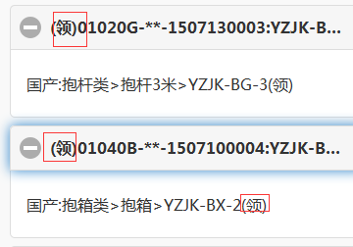
 | 当移动端扫描的时候如果发现设备是借用的，就给出提示
 | 借出来后面就 有一个借字，领出来后面就有一个领字
 | 当某个订单全部录入后，如果再入库，就给出提示已经全部入库

建议
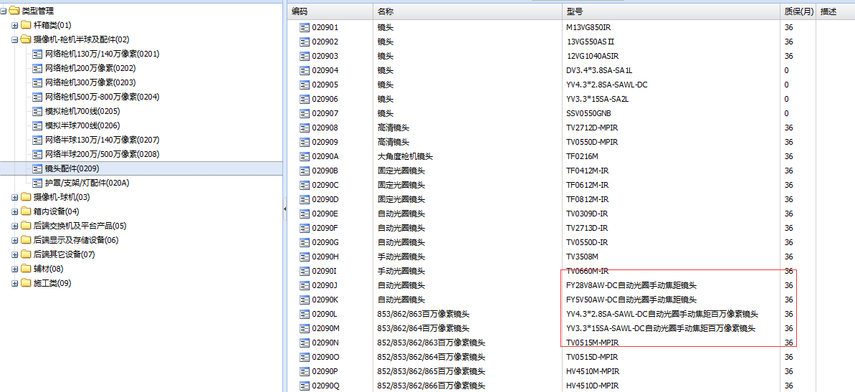
1：打印条码中，把品名加进去，因为信息太简单了，很难记住这个型号属于什么，同时去掉"宁波东望"，型号等字，或者把这个变小
2:在录入品名时，别把"国内标配"，“接收端”，"发送端"放在型号里，要放也可以放在品名里，或者放在"描述"字段里
3：测试型号或名称太长的时候怎么处理，自动换行，经过测试会自动换行
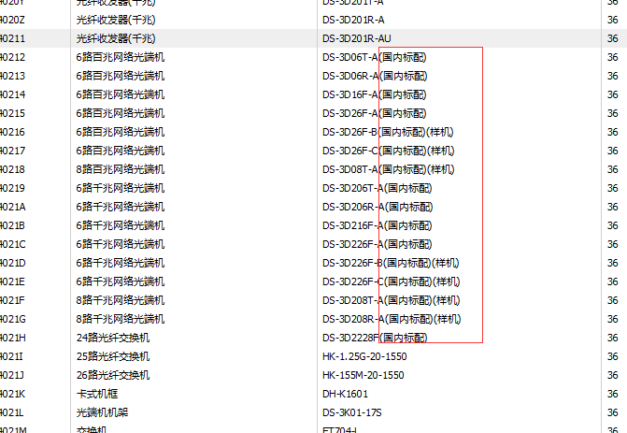
型号里的中文字问题

型号修改，和以前的订单或打印的条码不一样了
品名一旦建立 ，并且被订单引用过后，就不准修改

